LATROCINIO
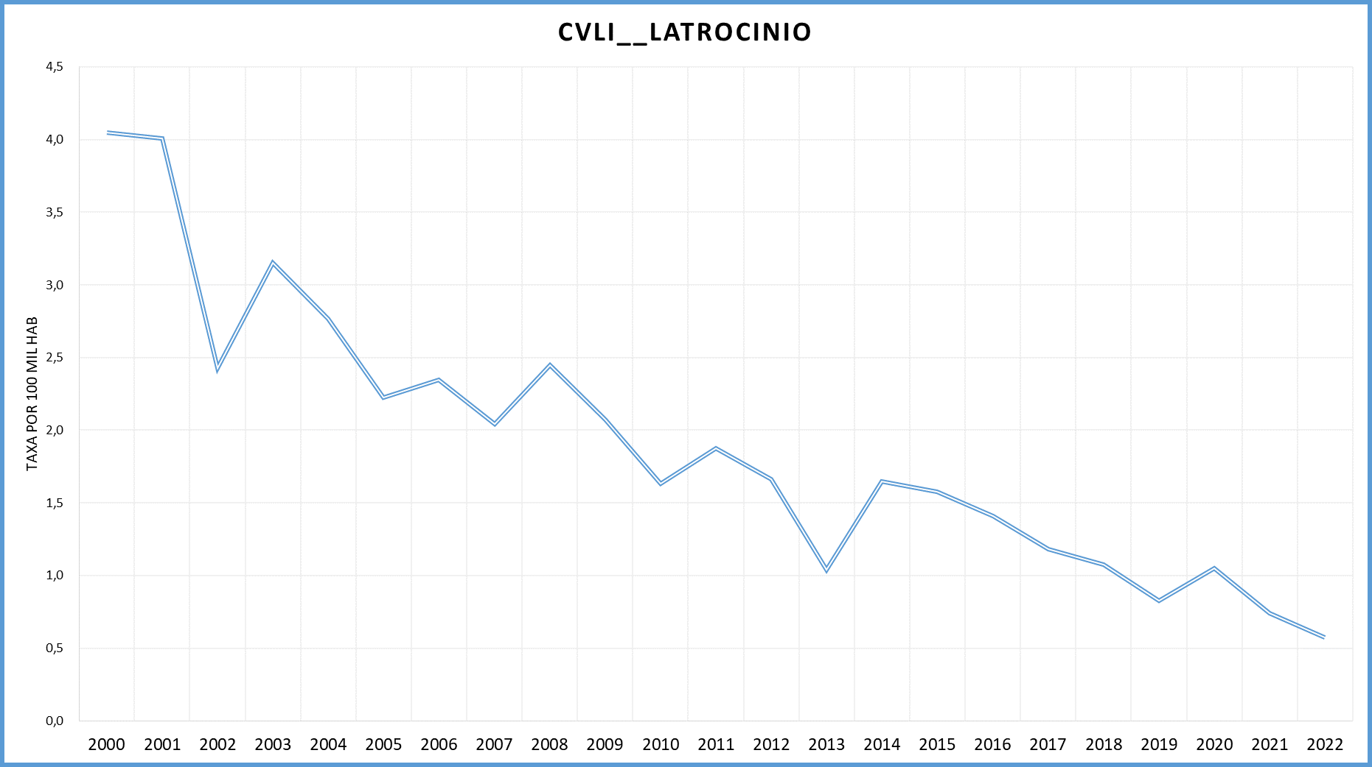
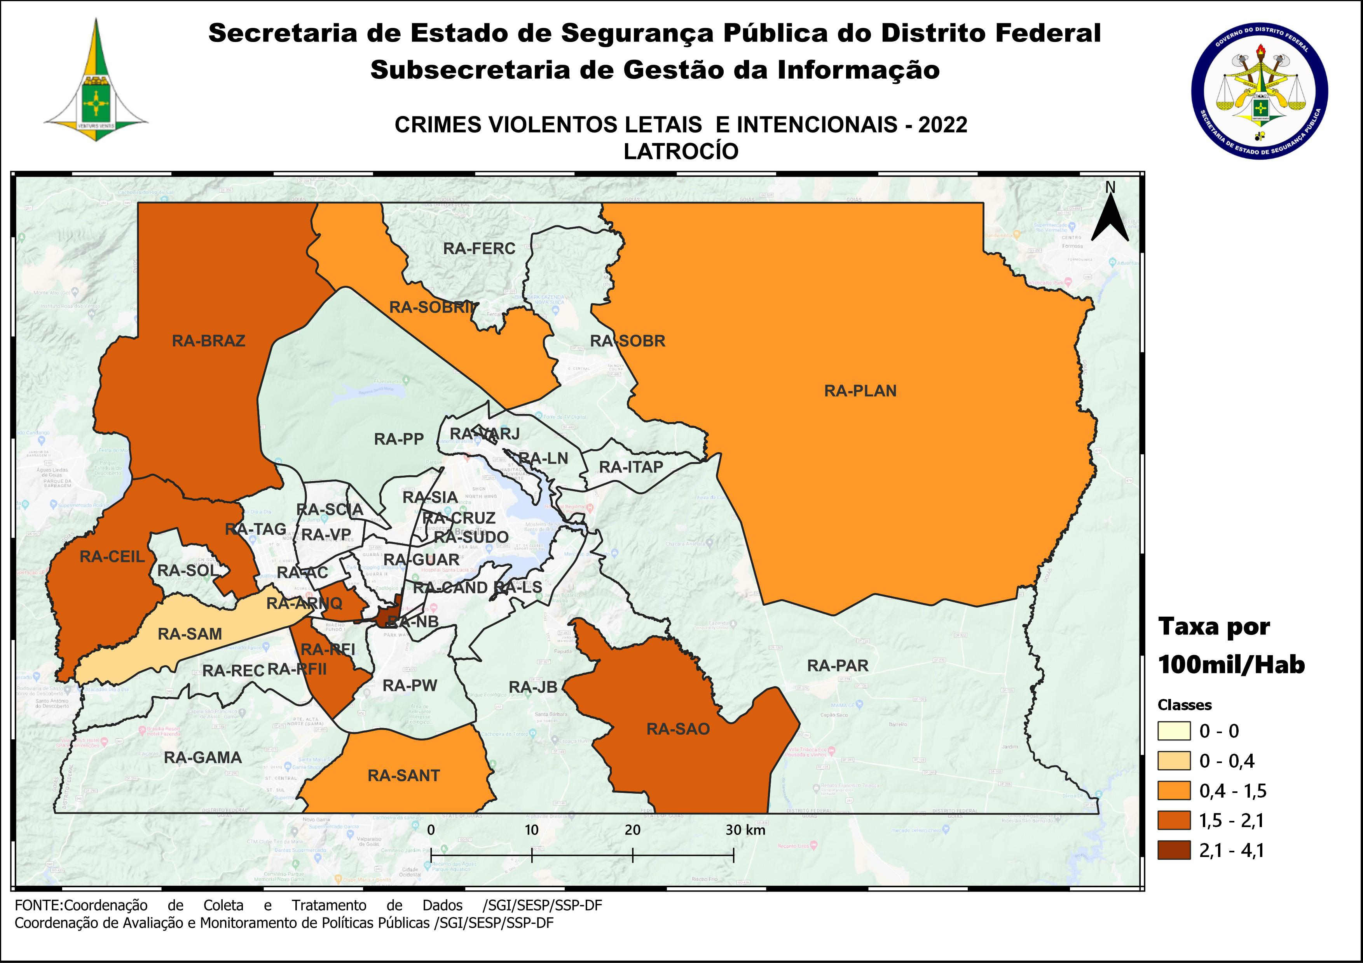
DSC_CIDADE_SEM_CEP | 2011 |  | 2012 |  | 2013 |  | 2014 |  | 2015
 | Registros de Ocorrências | Taxa 100 mil hab. | Registros de Ocorrências | Taxa 100 mil hab. | Registros de Ocorrências | Taxa 100 mil hab. | Registros de Ocorrências | Taxa 100 mil hab. | Registros de Ocorrências | Taxa 100 mil hab.
RA 01_BRASILIA | 6 | 2.9 | 1 | 0.5 | 3 | 1.4 | 5 | 2.3 | 1 | 0.5
RA 02_GAMA | 2 | 1.6 | 1 | 0.8 | 2 | 1.5 | 4 | 2.9 | 2 | 1.4
RA 03_TAGUATINGA | 9 | 4.6 | 1 | 0.5 | 7 | 3.3 | 9 | 4.2 | 4 | 1.8
RA 04_BRAZLANDIA |  | - | 3 | 6.0 |  | - |  | - |  | -
RA 05_SOBRADINHO |  | - |  | - |  | - |  | - | 2 | 3.1
RA 06_PLANALTINA | 3 | 1.9 | 5 | 2.9 | 3 | 1.6 | 5 | 2.7 | 4 | 2.1
RA 07_PARANOA | 1 | 2.4 | 2 | 4.5 | 1 | 2.2 |  | - | 1 | 2.1
RA 08_NUCLEO BANDEIRANTE |  | - |  | - |  | - |  | - |  | -
RA 09_CEILANDIA | 3 | 0.7 | 6 | 1.4 | 3 | 0.7 | 11 | 2.3 | 6 | 1.2
RA 10_GUARA |  | - | 1 | 0.9 |  | - |  | - | 1 | 0.8
RA 11_CRUZEIRO |  | - |  | - |  | - |  | - | 1 | 3.0
RA 12_SAMAMBAIA | 5 | 2.5 | 7 | 3.3 | 2 | 0.9 | 1 | 0.4 | 9 | 3.5
RA 13_SANTA MARIA | 3 | 2.5 | 1 | 0.8 | 3 | 2.4 | 2 | 1.6 | 6 | 4.8
RA 14_SAO SEBASTIAO | 1 | 1.3 | 3 | 3.5 | 3 | 3.0 |  | - |  | -
RA 15_RECANTO DAS EMAS | 4 | 3.2 | 3 | 2.3 |  | - | 2 | 1.4 | 2 | 1.4
RA 16_LAGO SUL | 2 | 6.7 | 2 | 6.7 |  | - | 2 | 6.6 | 1 | 3.4
RA 17_RIACHO FUNDO | 1 | 2.8 |  | - |  | - | 1 | 2.6 |  | -
RA 18_LAGO NORTE | 2 | 6.0 |  | - |  | - |  | - |  | -
RA 19_CANDANGOLANDIA* | 1 |  |  |  |  |  |  |  | 1
RA 20_AGUAS CLARAS | 1 | 0.9 | 2 | 1.8 |  | - | 1 | 0.8 |  | -
RA 21_RIACHO FUNDO 2 |  | - | 1 | 2.6 |  | - |  | - |  | -
RA 22_SUDOESTE |  | - |  | - |  | - |  | - |  | -
RA 23_VARJAO DO TORTO*
RA 24_PARK WAY* |  |  |  |  |  |  |  |  | 1
RA 25_ESTRUTURAL | 2 | 6.2 | 1 | 3.0 |  | - | 1 | 2.7 | 1 | 2.6
RA 26_SOBRADINHO 2 |  | - |  | - | 1 | 1.0 |  | - | 2 | 2.0
RA 27_JARDIM BOTANICO |  | - | 1 | 4.1 |  | - |  | - |  | -
RA 28_ITAPOA | 1 | 1.8 | 3 | 5.2 |  | - | 2 | 3.1 |  | -
RA 29_SIA* | 1
RA 30_VICENTE PIRES | 1 | 1.5 |  | - | 1 | 1.4 | 1 | 1.4 | 1 | 1.4
RA 31_FERCAL*
TOTAL DF | 49 | 1.9 | 44 | 1.7 | 29 | 1.0 | 47 | 1.6 | 46 | 1.6
Fonte: Banco Millenium - GEPAD/COOCOLETRA/SGI/SSPDF
* Taxa índice calculada apenas para as RA´s com população superior a 20.000 habitantes
DSC_CIDADE_SEM_CEP | 2016 |  | 2017
 | Registros de Ocorrências | Taxa 100 mil hab. | Registros de Ocorrências | Taxa 100 mil hab.
RA 01_BRASILIA |  | - | 4 | 1.8
RA 02_GAMA | 3 | 2.1 | 1 | 0.7
RA 03_TAGUATINGA | 3 | 1.3 | 1 | 0.4
RA 04_BRAZLANDIA | 1 | 1.9 | 3 | 5.6
RA 05_SOBRADINHO | 2 | 3.0 | 1 | 1.5
RA 06_PLANALTINA | 1 | 0.5 | 2 | 1.0
RA 07_PARANOA | 2 | 4.1 | 1 | 2.0
RA 08_NUCLEO BANDEIRANTE | 1 | 3.9 | - | -
RA 09_CEILANDIA | 2 | 0.4 | 8 | 1.5
RA 10_GUARA | 2 | 1.4 | 2 | 1.4
RA 11_CRUZEIRO | 2 | 5.9 | - | -
RA 12_SAMAMBAIA | 7 | 2.6 | 3 | 1.1
RA 13_SANTA MARIA | 4 | 3.2 | 1 | 0.8
RA 14_SAO SEBASTIAO | 4 | 4.0 | 1 | 1.0
RA 15_RECANTO DAS EMAS | 3 | 2.0 | 1 | 0.7
RA 16_LAGO SUL |  | - | - | -
RA 17_RIACHO FUNDO |  | - | - | -
RA 18_LAGO NORTE |  | - | - | -
RA 19_CANDANGOLANDIA* |  |  | 1 | 5.9
RA 20_AGUAS CLARAS |  | - | 1 | 0.6
RA 21_RIACHO FUNDO 2 |  | - | - | -
RA 22_SUDOESTE |  | - | - | -
RA 23_VARJAO DO TORTO* |  |  | - | -
RA 24_PARK WAY* |  |  | 1 | 5.0
RA 25_ESTRUTURAL | 1 | 2.4 | 1 | 2.3
RA 26_SOBRADINHO 2 | 1 | 1.0 | - | -
RA 27_JARDIM BOTANICO |  | - | - | -
RA 28_ITAPOA | 3 | 4.1 | 2 | 2.5
RA 29_SIA* |  |  | - | -
RA 30_VICENTE PIRES |  | - | - | -
RA 31_FERCAL* |  |  | 1 | 11.0
TOTAL DF | 42 | 1.4 | 36 | 1.2
Fonte: Banco Millenium - GEPAD/COOCOLETRA/SGI/SSPDF
* Taxa índice calculada apenas para as RA´s com população superior a 20.000 habitantes
DSC_CIDADE_SEM_CEP | 2018 |  | 2019 |  | 2020 |  | 2021 |  | 2022
 | Registros de Ocorrências | Taxa 100 mil hab. | Registros de Ocorrências | Taxa 100 mil hab. | Registros de Ocorrências | Taxa 100 mil hab. | Registros de Ocorrências | Taxa 100 mil hab. | Registros de Ocorrências | Taxa 100 mil hab.
RA 01_BRASILIA | 1 | 0.5 | 1 | 0.4 | 4 | 1.7 | - | - | - | -
RA 02_GAMA | 3 | 2.3 | 1 | 0.7 | 1 | 0.7 | 2 | 1.5 | - | -
RA 03_TAGUATINGA | 4 | 1.9 | 3 | 1.4 | 3 | 1.4 | 2 | 1.0 | - | -
RA 04_BRAZLANDIA | 1 | 1.9 | 1 | 1.7 | 1 | 1.6 | - | - | 1 | 2.1
RA 05_SOBRADINHO | 1 | 1.7 | 3 | 4.6 | 1 | 1.4 | - | - | - | -
RA 06_PLANALTINA | 1 | 0.6 | 3 | 1.6 | 2 | 1.0 | 2 | 1.1 | 2 | 1.1
RA 07_PARANOA | 2 | 3.1 | - | - | 4 | 5.4 | 1 | 1.4 | - | -
RA 08_NUCLEO BANDEIRANTE | - | - | - | - | - | - | - | - | 1 | 4.1
RA 09_CEILANDIA | 7 | 2.0 | 3 | 0.9 | 3 | 0.9 | 3 | 0.9 | 6 | 1.7
RA 10_GUARA | - | - | - | - | - | - | 1 | 0.7 | - | -
RA 11_CRUZEIRO | - | - | - | - | - | - | - | - | - | -
RA 12_SAMAMBAIA | 2 | 0.9 | - | - | 1 | 0.4 | 2 | 0.8 | 1 | 0.4
RA 13_SANTA MARIA | 1 | 0.8 | - | - | 1 | 0.8 | - | - | 2 | 1.5
RA 14_SAO SEBASTIAO | - | - | - | - | 1 | 0.9 | 3 | 2.5 | 2 | 1.6
RA 15_RECANTO DAS EMAS | 1 | 0.8 | 5 | 3.8 | 3 | 2.3 | 1 | 0.7 | - | -
RA 16_LAGO SUL | 2 | 6.7 | - | - | - | - | - | - | - | -
RA 17_RIACHO FUNDO | - | - | - | - | - | - | - | - | - | -
RA 18_LAGO NORTE | - | - | - | - | - | - | 1 | 2.7 | - | -
RA 19_CANDANGOLANDIA | - | - | - | - | - | - | - | - | - | -
RA 20_AGUAS CLARAS | - | - | - | - | 1 | 0.8 | - | - | - | -
RA 21_RIACHO FUNDO 2 | - | - | - | - | - | - | - | - | 1 | 1.8
RA 22_SUDOESTE | - | - | - | - | - | - | - | - | - | -
RA 23_VARJAO DO TORTO | - | - | - | - | - | - | - | - | - | -
RA 24_PARK WAY | - | - | - | - | - | - | - | - | - | -
RA 25_ESTRUTURAL | - | - | - | - | - | - | - | - | - | -
RA 26_SOBRADINHO 2 | 2 | 2.3 | - | - | - | - | - | - | 1 | 1.3
RA 27_JARDIM BOTANICO | - | - | - | - | - | - | - | - | - | -
RA 28_ITAPOA | 1 | 1.6 | 2 | 3.2 | - | - | 2 | 3.1 | - | -
RA 29_SIA | - |  | 1 |  | 1 |  | - |  | -
RA 30_VICENTE PIRES | 3 | 4.5 | - | - | - | - | - | - | - | -
RA 31_FERCAL | - | - | - | - | - | - | - | - | - | -
RA 32_SOL NASCENTE/POR DO SOL | - | - | 2 | 2.2 | 4 | 4.4 | 3 | 3.2 | - | -
RA 33_ARNIQUEIRA | - | - | - | - | 1 | 2.1 | - | - | 1 | 2.1
TOTAL DF | 32 | 1.1 | 25 | 0.8 | 32 | 1.0 | 23 | 0.7 | 18 | 0.6
Fonte: Banco Millenium - GEPAD/COOCOLETRA/SGI/SSPDF
* Taxa índice calculada apenas para as RA´s com população superior a 20.000 habitantes

